Indíce
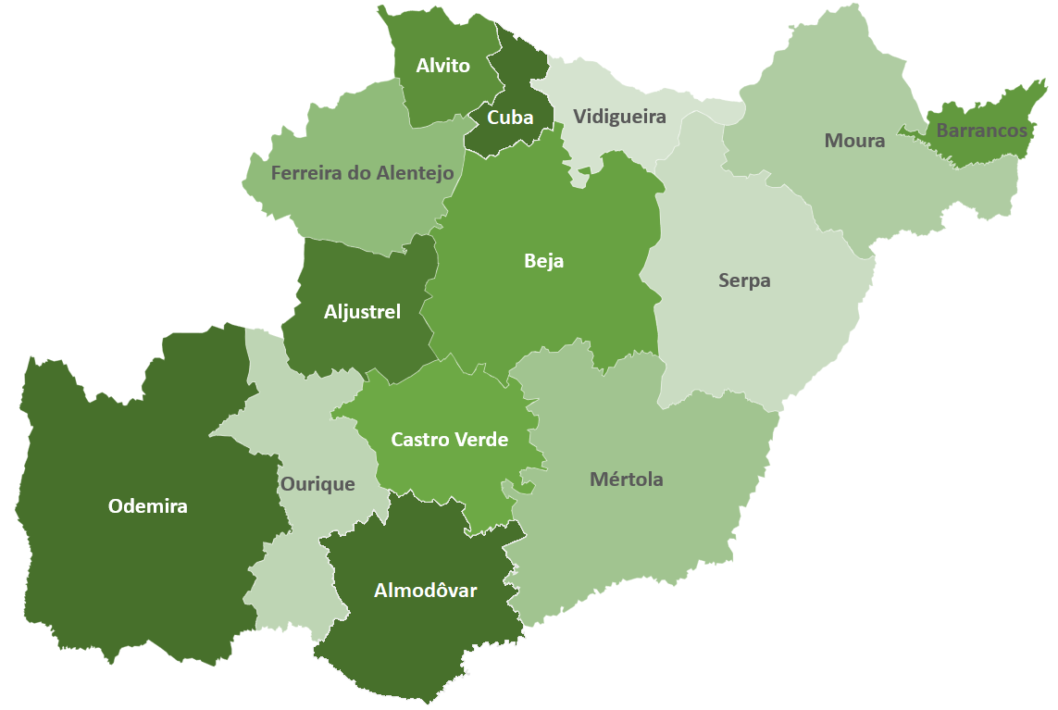

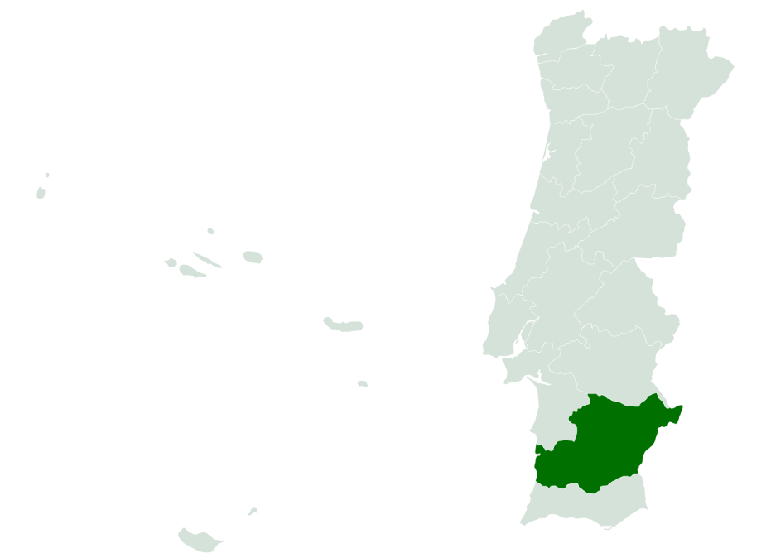
 | Indíce
 | I - Pobreza e Exclusão NUTS II
 | II - Pirâmide Etária
 | III - Território e População
 | IV - Mercado de Trabalho
 | V - Rendimento e Poder de Compra
 | VI -Educação
 | VII -Sáude
 | VIII - Habitação (Censos)
 | VIII - Habitação
 | IX -Proteção Social
 | X - Participação Eleitoral

NOTA: Os dados contidos nesta ficha-síntese foram recolhidos das respetivas fontes oficiais entre Março e Abril. As fontes utilizadas foram: o Instituto Nacional de Estatística (INE); Pordata; Instituto da Segurança Social (ISS); Instituto de Emprego e Formação Profissional (IEFP).

II - Pirâmide Etária
 | INDÍCE |  | Território e População

Pirâmide Etária - Beja (2011/2020)
Pirâmide Etária - Portugal (2011/2020)

 |  |  |  |  |  |  | -1

Fonte: INE, Estimativas anuais da população residente
Nota: Cálculos próprios para valor distrital

 | Portugal | H - 2011 | M - 2011 | H - 2020 | M - 2020 | Beja | H - 2011 | M - 2011 | H - 2020 | M - 2020
 | 0 - 4 anos | 250,223 | 239,726 | 222,839 | 213,195 | 0 - 4 anos | 3,186 | 3,030 | 3,003 | 2,841
 | 5 - 9 anos | 268,433 | 255,094 | 227,582 | 217,124 | 5 - 9 anos | 3,394 | 3,328 | 2,974 | 2,774
 | 10 - 14 anos | 286,008 | 273,416 | 255,492 | 246,396 | 10 - 14 anos | 3,764 | 3,463 | 3,128 | 3,104
 | 15 - 19 anos | 285,437 | 273,453 | 273,988 | 262,453 | 15 - 19 anos | 3,682 | 3,473 | 3,412 | 3,324
 | 20 - 24 anos | 292,447 | 288,074 | 285,592 | 278,201 | 20 - 24 anos | 4,325 | 3,815 | 3,649 | 3,418
 | 25 - 29 anos | 316,114 | 321,381 | 273,621 | 273,972 | 25 - 29 anos | 4,407 | 4,051 | 3,463 | 3,458
 | 30 - 34 anos | 365,735 | 383,396 | 279,181 | 287,071 | 30 - 34 anos | 4,973 | 4,701 | 3,992 | 3,674
 | 35 - 39 anos | 404,797 | 426,522 | 313,432 | 336,793 | 35 - 39 anos | 5,318 | 4,980 | 4,164 | 4,160
 | 40 - 44 anos | 380,465 | 399,264 | 364,276 | 400,397 | 40 - 44 anos | 5,413 | 4,925 | 4,969 | 4,846
 | 45 - 49 anos | 376,018 | 402,348 | 379,850 | 422,968 | 45 - 49 anos | 5,646 | 5,276 | 4,977 | 4,717
 | 50 - 54 anos | 354,921 | 381,485 | 351,450 | 393,571 | 50 - 54 anos | 5,519 | 5,236 | 5,117 | 4,978
 | 55 - 59 anos | 321,094 | 354,952 | 346,405 | 396,324 | 55 - 59 anos | 5,016 | 4,731 | 5,223 | 5,095
 | 60 - 64 anos | 297,981 | 335,968 | 318,873 | 367,558 | 60 - 64 anos | 4,335 | 4,507 | 4,919 | 4,932
 | 65 - 69 anos | 248,090 | 300,662 | 286,488 | 341,353 | 65 - 69 anos | 3,667 | 4,493 | 4,334 | 4,548
 | 70 - 74 anos | 212,125 | 271,125 | 247,693 | 308,579 | 70 - 74 anos | 3,832 | 5,042 | 3,445 | 4,166
 | 75 - 79 anos | 179,950 | 255,071 | 186,568 | 257,377 | 75 - 79 anos | 4,020 | 5,337 | 2,599 | 3,868
 | 80 - 84 anos | 115,077 | 188,327 | 136,439 | 211,629 | 80 - 84 anos | 2,430 | 3,739 | 2,374 | 3,905
 | 85 e mais anos | 75,522 | 161,697 | 108,980 | 224,542 | 85 e mais anos | 1,702 | 3,129 | 2,103 | 4,298

